Caisson
Ss-ens | volume ss-ens | Masse volumique | Masse ss-ens | coordonnée cartésiennes (val alg) |  |  | PONDERATION
i | Vi (m3) | (kg/m3) | mi (kg) | XGi | YGi | ZGi | mi.XGi | mi.YGi | mi.ZGi
1 | 0.00513 | 600 | 3.078 | 0.225 | 0.3 | 0.0095 | 0.69255 | 0.9234 | 0.029241
2 | 0.00513 | 600 | 3.078 | 0.225 | 0.3 | 0.4405 | 0.69255 | 0.9234 | 1.355859
3 | 0.0035055 | 600 | 2.1033 | 0.225 | 0.5905 | 0.225 | 0.4732425 | 1.24199865 | 0.4732425
4 | 0.0035055 | 600 | 2.1033 | 0.225 | 0.0095 | 0.225 | 0.4732425 | 0.01998135 | 0.4732425
5 | 0.0033497 | 600 | 2.00982 | 0.2155 | 0.43 | 0.225 | 0.43311621 | 0.8642226 | 0.4522095
6 | 0.0043624 | 600 | 2.61744 | 0.4405 | 0.3 | 0.225 | 1.15298232 | 0.785232 | 0.588924
TOTAUX | 0.0249831 | 600 | 14.98986 |  |  |  | 3.91768353 | 4.7582346 | 3.3727185
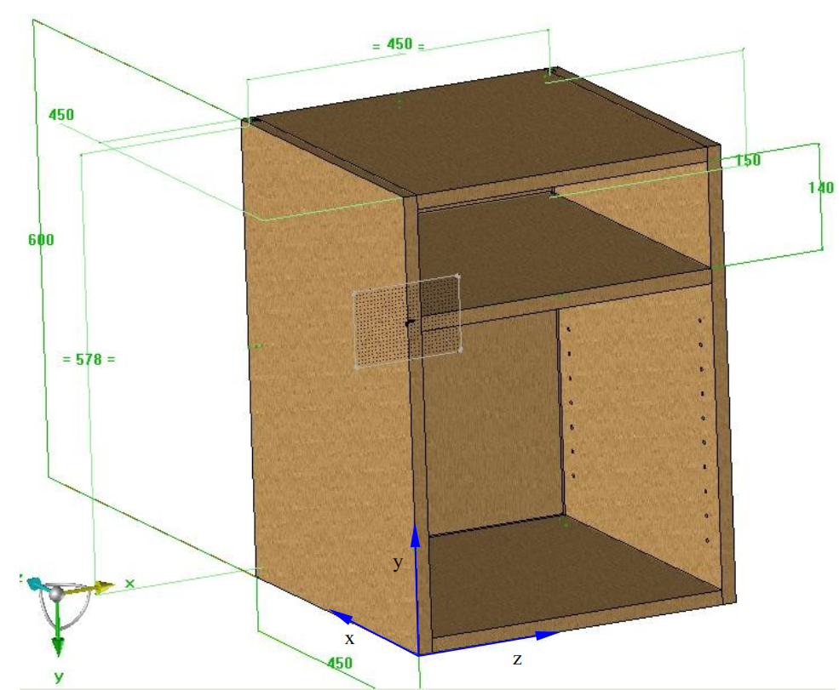
 |  |  |  | Centre de gravité

3
 |  |  |  | XG (mm) | YG (mm) | ZG (mm)
 |  |  |  | 261.36 | 317.43 | 225.00

5

1
2
6

4

Ss-ens | volume ss-ens | Masse volumique | Masse ss-ens | coordonnée cartésiennes (val alg) |  |  | PONDERATION
i | Vi (m3) | (kg/m3) | mi (kg) | XGi | YGi | ZGi | mi.XGi | mi.YGi | mi.ZGi
1 | 0.1215 | 600 | 72.9 | 0.225 | 0.3 | 0.225 | 16.4025 | 21.87 | 16.4025
2 | 0.02486008 | 600 | 14.916048 | 0.2155 | 0.511 | 0.225 | 3.214408344 | 7.622100528 | 3.3561108
3 | 0.071561516 | 600 | 42.9369096 | 0.2155 | 0.2205 | 0.225 | 9.2529040188 | 9.4675885668 | 9.66080466
TOTAUX | 0.025078404 | 600 | 15.0470424 |  |  |  | 3.9351876372 | 4.7803109052 | 3.38558454

 |  |  |  | Centre de gravité

 |  |  |  | XG (mm) | YG (mm) | ZG (mm)
 |  |  |  | 261.53 | 317.69 | 225.00

